Resumen

 |  |  | Cliente
 |  |  | Minera Las Bambas |  | Nro de Cotización Referencial

 |  |  | Ubicación |  | REF 2026-000023

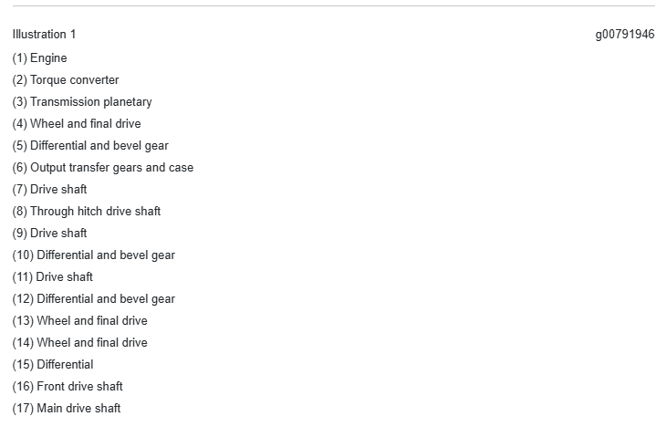
 |  |  |  |  | Estimado cliente, favor referirse a este
 | 2026-07-14 |  | Contacto Cliente |  | nro de cotización para cualquier consulta
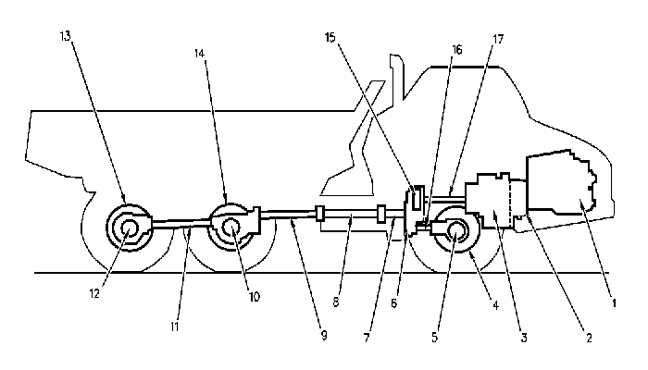

+OBJETIVO DEL SERVICIO |  |  |  | OT Sucursal
 | Presupuesto referencial por la reparación general de un OHT 740B (Primera reparación general)
 |  |  |  | Guía de Remisión

 |  |  |  | OT Cliente
+DESCRIPCION DE LA MAQUINA

 | Equipo | AD |  | Modelo |  | 740B
 | Marca | Caterpillar |  | Horómetro
 | Serie | L4E |  | OT Asignada
 | Identificación

+DESCRIPCION DE TRABAJOS

 |  |  |  |  |  | Sub Total US$ | Total US$

Reparación general a TF componentes mayores |  |  |  |  |  |  | 391,777 | M.O. y Mat. | Misceláneos | Repuestos | Total US$
 | Suministro de motor C15 Reman 20R-2513 |  |  |  |  | 93,810 |  |  | 6,000 | 87,810 | 93,810 | 0
 | Reparación de una Transmisión |  |  |  |  | 65,580 |  | 10,664 | 8,136 | 46,780 | 65,580 | 143
 | Reparación de un Convertidor |  |  |  |  | 17,335 |  | 2,852 | 3,526 | 10,957 | 17,335 | 38
 | Reparacion Caja de Transferencia |  |  |  |  | 25,513 |  | 2,232 | 4,068 | 19,213 | 25,513
 | Reparación de Diferenciales |  |  |  |  | 51,347 |  | 6,696 | 11,388 | 33,263 | 51,347 | 90
 | Reparación de seis Mandos finales |  |  |  |  | 138,192 |  | 24,552 | 43,392 | 70,248 | 138,192 | 330
 |  |  |  |  |  |  |  | 602 HH
Reparación general de componentes hidráulicos |  |  |  |  |  |  | 44,336 | M.O. y Mat. | Misceláneos | Repuestos | Total US$
 | Reparación de dos cil. Dirección |  |  |  |  | 4,351 |  | 1,488 | 1,600 | 1,263 | 4,351 | 20
 | Reparación de dos cil. Levante |  |  |  |  | 11,458 |  | 1,786 | 7,760 | 1,912 | 11,458 | 24
 | Reparación de dos cil. Suspensión |  |  |  |  | 11,206 |  | 1,786 | 5,444 | 3,976 | 11,206 | 24
 | Reparación de seis bombas hidráulicas (Brake, Hoist, Fan, Steering, Steering Sec.) |  |  |  |  | 17,322 |  |  |  | 17,322 | 17,322 | 0
 | Reparación de válvulas, tanque, |  |  |  |  | 0 |  |  |  |  | 0 | 0
 |  |  |  |  |  |  |  | 68 HH
Reparación general de máquina, arranque y pruebas |  |  |  |  |  |  | 134,167 | M.O. y Mat. | Misceláneos | Repuestos | Total US$
 | R&I de componentes de power train y máquina |  |  |  |  | 74,400 |  | 74,400 |  |  | 74,400 | 1,000
 | Reparación de máquina: Incluye reparación de plataformas, sistema eléctrico, tanque de combustible, sistema de engrase, articulación central, radiador, enfriadores, soporte de radiador, corazas, guardas, lineas de combustible, lineas de grasa, lineas de agua. Cabina, Frames, |  |  |  |  | 59,767 |  |  | 59,767 | 0 | 59,767 | 0
 |  |  |  |  |  | 0 |  | 1000 HH | T. Maquina

 |  |  |  |  |  | Subtotal Tarifa US$ | 570,280.59

Precio de Venta en Soles (S/) es referencial |  |  | 3.4 |  |  | Dólatres (Dólares US$)
 |  | Valor Venta S/ | 1,938,954.00 |  |  | Valor Venta US$ | 570,280.59
 |  | I.G.V 18% S/ | 349,011.72 |  |  | I.G.V 18% US$ | 102,650.51
 |  | Total S/ | 2,287,965.73 |  |  | Total US$ | 672,931.10

Son: CUATRO MILLONES CIENTO CUARENTA Y CUATRO MIL DOSCIENTOS SESENTA Y SEIS Y 39/100 DÓLARES AMERICANOS

+NOTAS
1. Se han promulgado normas que prohíben y sancionan la minería ilegal. Los bienes y/o servicios detallados en este comprobante no
podrán ser destinados ni directa ni indirectamente a una actividad considerada de minería ilegal.
2. El periodo de garantía es 12 meses.
3. La garantía de repuestos sólo cubrirá falla de repuestos nuevos instalados durante el servicio.
4. El precio de venta en soles es referencial y ha sido calculado utilizando el tipo de cambio de venta vigente en el Banco de Crédito
el día de la realización.
5. La factura se realizará en dólares americanos y podrá ser pagado en soles en el Banco de Crédito al tipo de cambio indicado por esta
entidad.
6. El presente presupuesto es solo REFERENCIAL y puede variar una vez que los componentes o máquinas ingresen a taller para ser desarnados y evaluados. El presupuesto no contempla problemas estructurales de frame, u otros componentes que normalmente no se cambian durante un OH como por ejemplo: Cylinder block, crankshaft, flywheel, support, housing, wheel, brake, carrier, spindle, plate, anchor, cover, valve gp, body, manifold, case, gear set bevel, tube, valve gp, tank, frame, cab, hitch, arm, hood, pivot, radiator, fender, slip join, display monitor, universal joint, bracket, rim, handrail, control, guard, shaft, actuator, shroud, cont gp, module, door, pedal, muffler, panel, pan, pipe, base, pump, rotating, barrel, swashplate, coupler, piston, motor hid, cylinder, rod, head, piston, neumáticos, etc
7. No incluye: Reparación de tolva, Suministro de neumáticos, Sistema contra incendios, Fletes, Configuracion no original, Repuestos faltantes o dañados por mala operación.

